Solicitud gráfica
 | Área: | Matemáticas |  |  | Fecha:
 | Grado: | 8 |  |  | 2015-12-10
 | Título del tema: | Solución gráfica de una inecuación con una incógnita |  |  | ¿Cuaderno de estudio o recurso? | Recurso
 | Editor: | Josué Malagón |  |  | Motor del recurso | F4

 | Código guión o recurso: | MA_08_06_REC200 | ← Para determinar este código, visite la hoja de Ayuda
 |  |  |  |  | ESPECIFICACIÓN DE ARCHIVOS A ENTREGAR
Núm. | Archivo Shutterstock o ruta en web | Imagen para: | Tipo | Ubicación de la imagen en el recurso F4 | Nombre imagen SMALL | Tamaño imagen SMALL | Nombre imagen ZOOM | Tamaño imagen ZOOM | Descripción | Observaciones
IMG01 | Ver descripción | Recurso F4 | Ilustración | Inicio | MA_08_06_REC200_IMG01.jpg | 950 x 435 px |  |  | Las letras a, b y x van en cursiva y minúscula, dejar con un fondo blanco y por favor dejar un espacio en blanco en la parte superior pues es para una especie de diaporama, entonces en la parte superior de la imagen va texto y no debe quedar montado sobre la imagen. Por favor crear imagen med y thumb con esta misma imagen pero que se vean solo las rectas. | 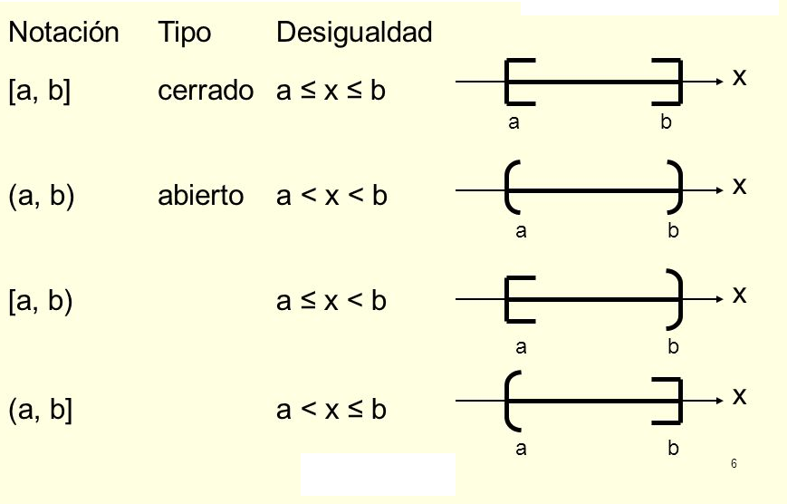
IMG02 | Ver descripción | Recurso F4 | Ilustración | Extra | MA_08_06_REC200_IMG02.jpg | 330 x 475 px |  |  | Es una recta numérica (debe ser negra), pero se resalta con un color desde el número 18 hacia atrás y termina en flecha indicandose el símbolo de menos infinito, el punto en el 18 desde donde inicia el resaltada debe tener relleno
IMG03 | Ver descripción | Recurso F4 | Ilustración | Contenido | MA_08_06_REC200_IMG03.jpg | 750 x 365 px |  |  | Resaltar la parte que se indica en observaciones, el punto de la derecha (el del 8) no debe tener relleno, por favor ubicar el menos infinito al lado izquierdo de la recta sobre la flecha resaltada (borrar lo que esta después de la flecha pues se supone que la recta resaltada va hasta menos infinito).
IMG04 | Ver descripción | Recurso F4 | Ilustración | Contenido | MA_08_06_REC200_IMG04.jpg | 750 x 365 px |  |  | Resaltar desde el número 4, el punto debe tener relleno, la recta debe estar resaltadas hasta el final al lado derecho, terminar con una flecha y ubicar el símbolo de infinito
IMG05 | Ver descripción | Recurso F4 | Ilustración | Contenido | MA_08_06_REC200_IMG05.jpg | 750 x 365 px |  |  | El punto del menos 10 no debe tener relleno, la recta va resaltada hast el final al lado derecho y debe ubicarse el símbolo de infinito.
IMG06 | Ver descripción | Recurso F4 | Ilustración | Contenido | MA_08_06_REC200_IMG06.jpg | 750 x 365 px |  |  | El punto del menos 5 si tiene relleno, recta resaltada hasta el final al lado derecho y ubicar el símbolo de infinito.
IMG07 | Ver descripción | Recurso F4 | Ilustración | Contenido | MA_08_06_REC200_IMG07.jpg | 750 x 365 px |  |  | Construir las tres rectas y el nombre de cada una de ellas (sin cursiva y en verdana), Los tres puntos tienen relleno | 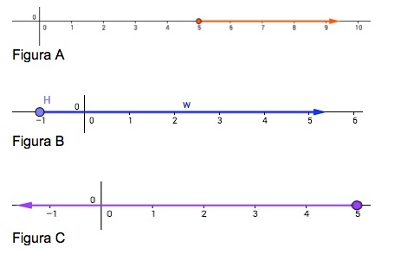
IMG08 | Ver descripción | Recurso F4 | Ilustración | Contenido | MA_08_06_REC200_IMG08.jpg | 750 x 365 px |  |  | Tener en cuenta que solo el punto de la figura A tiene relleno, los otros dos no tienen relleno | 